Sheet1
 |  |  | 实验分析报告

实验名称： | qPCR機器評価_Andata_Mq_RR165_191010-1 |  |  |  |  |  | 耗时：

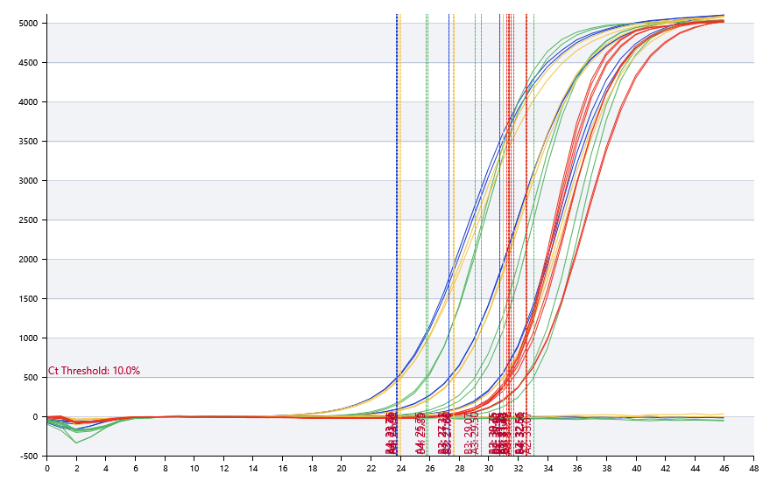

A | 1 | 2 | 3 | 4 | 5 | 6 | 7 | 8
FAM：ipaH (HEX) | 阴性 | 30.75 | 27.33 | 23.76
HEX：VT1/2 (FAM) | 阴性 | 33.07 | 29.5 | 25.75
ROX：invA (ROX) | 阴性 | 31.01 | 27.6 | 23.92
Cy5：IC (Cy5) | 31.43 | 31.43 | 31.72 | 32.56

B | 1 | 2 | 3 | 4 | 5 | 6 | 7 | 8
FAM：ipaH (HEX) | 阴性 | 30.75 | 27.31 | 23.71
HEX：VT1/2 (FAM) | 阴性 | 32.51 | 29.07 | 25.85
ROX：invA (ROX) | 阴性 | 30.98 | 27.66 | 24
Cy5：IC (Cy5) | 31.32 | 31.25 | 31.49 | 32.6

预变性温度 | 95
预变性时间 | 30
变性温度 | 95
变性时间 | 5
退火温度 | 60
退火时间 | 20
延伸温度 | 0
延伸时间 | 0
保持温度 | 50
保持时间 | 60
循环数 | 45

 |  |  |  |  |  | 日 期： | 10/10/19

 |  |  |  |  |  | 操 作 人：

